Giriş
Electronic Speed Controller(ESC) | ESC Türleri
Elektronik hız kontrolü (ESC), bir elektrik motorunun hızını kontrol eden ve düzenleyen elektronik bir devredir. Ayrıca motorun geri vitesini ve dinamik frenlemeyi de sağlayabilir. Elektrikle çalışan radyo kontrollü modellerde minyatür elektronik hız kontrolleri kullanılır. Tam boyutlu elektrikli araçlar, tahrik motorlarının hızını kontrol etmek için sistemlere de sahiptir. | 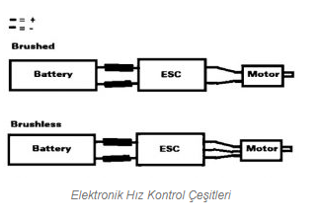 | 6 Adımlı motor sürüş komütasyonu kaynak linki
Elektronik hız kontrolü, bir hız referans sinyalini (gaz kolu, joystick veya başka bir manuel girişten türetilen) takip eder ve bir alan etkili transistör (FET'ler) ağının anahtarlama hızını değiştirir. [1] Transistörlerin görev döngüsü veya anahtarlama frekansı ayarlanarak motorun hızı değiştirilir. Motordan akan akımın hızlı geçişi, motorun kendisinin, özellikle düşük hızlarda fark edilen karakteristik tiz vızıltısını yaymasına neden olan şeydir.
Fırçasız ESC sistemleri temel olarak fırçasız motorları çalıştırmak için değişken frekanslı bir sürücü gibi üç fazlı AC gücü oluşturur. Fırçasız motorlar, geleneksel fırçalı motorlara kıyasla verimlilikleri, güçleri, uzun ömürleri ve hafiflikleri nedeniyle radyo kontrollü uçak hobileri arasında popülerdir. Fırçasız DC motor kontrolörleri, fırçalı motor kontrolörlerinden çok daha karmaşıktır. [2] | Motora beslenen akımın doğru fazı, ESC tarafından dikkate alınması gereken motor dönüşüne göre değişir: Genellikle, bu dönüşü tespit etmek için motor sargılarından gelen geri EMF kullanılır, ancak ayrı manyetik (Hall etkisi) sensörler veya optik dedektörler kullanan varyasyonlar mevcuttur. Bilgisayarla programlanabilir hız kontrolleri genellikle düşük voltaj kesme limitleri, zamanlama, hızlanma, frenleme ve dönüş yönünün ayarlanmasına izin veren kullanıcı tarafından belirlenen seçeneklere sahiptir. Motorun yönünün tersine çevrilmesi, üç kablodan herhangi ikisinin ESC'den motora geçirilmesiyle de gerçekleştirilebilir.
Fırçalı DC motorlar ve fırçasız DC motorlar için farklı tipte hız kontrolleri gereklidir. Fırçalı bir motor, armatüründeki voltajı değiştirerek hızını kontrol ettirebilir. (Endüstriyel olarak, sabit mıknatıslar yerine elektromıknatıs alan sargılarına sahip motorlar, motor alan akımının gücünü ayarlayarak hızlarını da kontrol ettirebilir.) Fırçasız bir motor, farklı bir çalışma prensibi gerektirir. Motorun hızı, motorun çeşitli sargılarına iletilen akım darbelerinin zamanlaması ayarlanarak değiştirilir.

İsterler
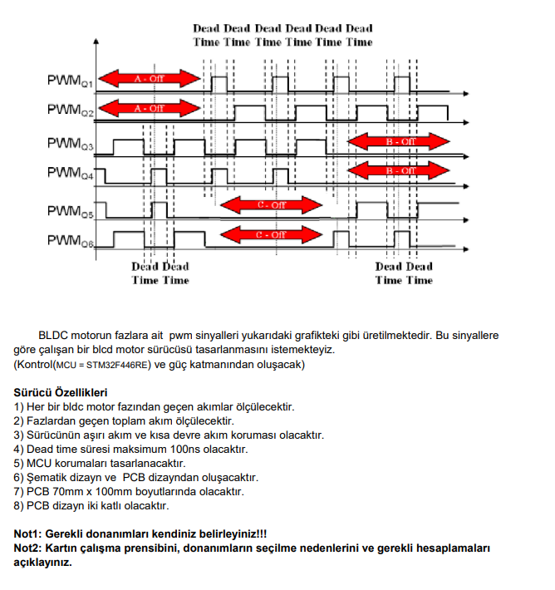
İSTERLER
1) Her bir bldc motor fazından geçen akımlar ölçülecektir.
2) Fazlardan geçen toplam akım ölçülecektir.
3) Sürücünün aşırı akım ve kısa devre akım koruması olacaktır.
4) Dead time süresi maksimum 100ns olacaktır.
5) MCU korumaları tasarlanacaktır.
6) Şematik dizayn ve PCB dizayndan oluşacaktır
7) PCB 70mm x 100mm boyutlarında olacaktır.
8) PCB dizayn iki katlı olacaktır.

12V Giriş ve Korumalar
ESD KORUMASI | TERS GERİLİM KORUMASI | GİRİŞ FİLTRESİ | KISA DEVRE KORUMASI
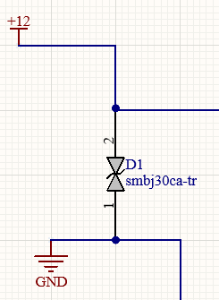
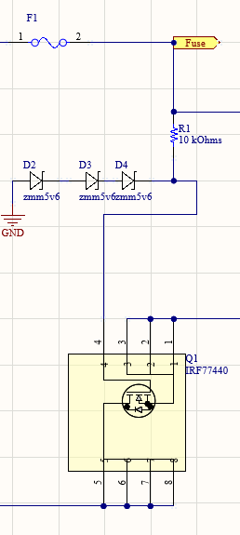
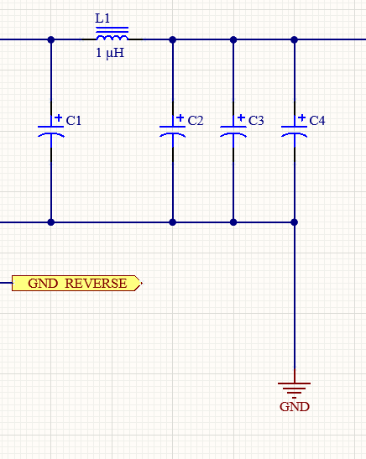
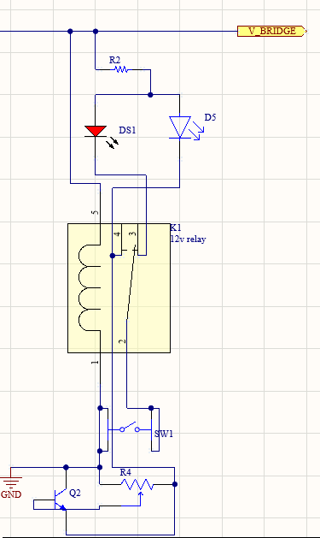

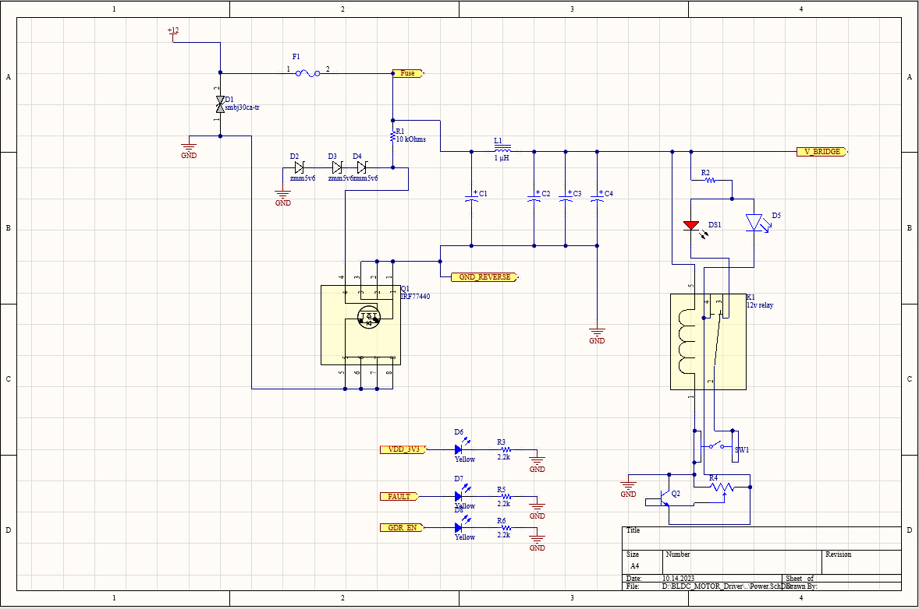
Devre kartımızın güç girişini TVS diyot ile ESD darbelerine karşı koruma altına alıyoruz. Statik elektrik dolayısıyla oluşabilecek anlık yüzlerce voltluk darbeyi sönümlüyoruz. | TVS diyot ile ESD koruması alınan güç girişimize olası ters gerilim durumunda devremizin zarar görmemesi için ters gerilim koruma devresi aşırı akım çekilme durumunda devrenin zarar görmemesi için patlayan sigorta ve voltajı sınırlandırmak için Zener diyot koruması ekliyoruz | Anlık Voltaj ve Akım dalgalanmalarını sönümlemek ve devreye verilecek olası zararı engellemek için güç hattımıza bir LC filtresi ekliyoruz. | Devremizde olası kısa devre durumuna karşı hem bizi uyaran hem de sistemi koruyan röle-transistör-ayarlı direnç devresi ile sistemimizi koruma altına alıyoruz.

DC Buck Dönüştürücü
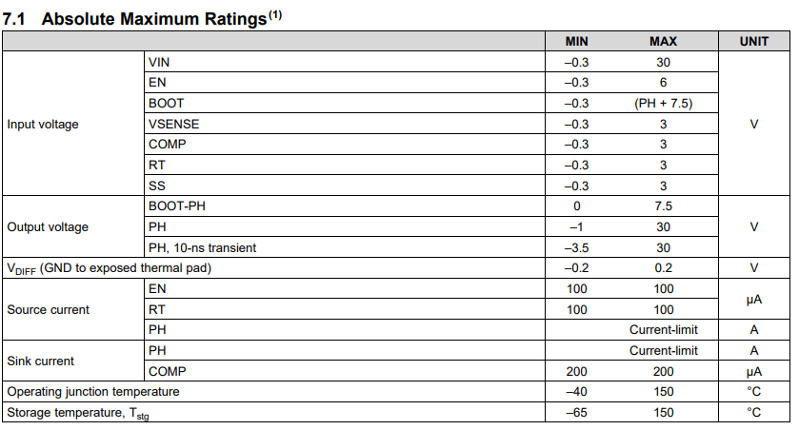
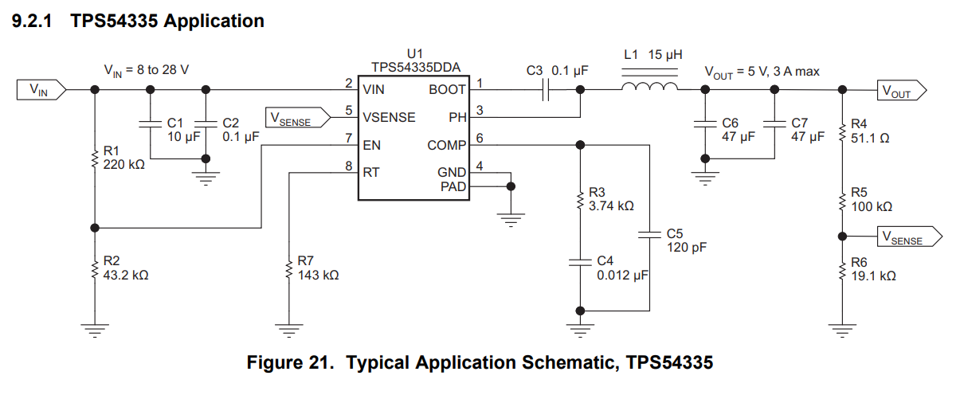
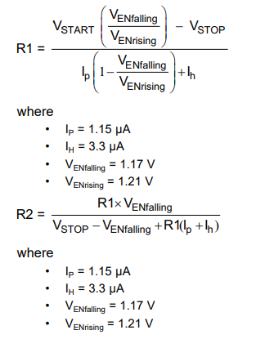
DC 12V to 3.3V Buck Dönüştürücü | Giriş Filtreleri ve Schottky diyot | Soft Start | Kompanzasyon | Çıkış hattı | Datasheet Link
MCU Ve Motor sürücümüzün beslemesi için 12V giriş voltajını 3.3V a sabitlememiz gerekiyor. Bunun için 2 seçeneğimiz var ya anahtarlamalı voltaj dönüştürücü ya da LDO kullanabiliriz. LDO kullanırsak yüksek ısılara maruz kalabiliriz, benim tercihim anahtarlamalı buck dönüştürücüden yana oldu. 50 Khz - 1.5 Mhz aralığında anahtarlama frekansına sahip olan buck dönüştürücüyü seçtim. | Tipik uygulamada gösterildiği gibi giriş kapasitörleri ve ek olarak bobinin ters tepmesine karşın schottky diyot ile ters voltaj koruması sağlıyoruz EN pinine maksimum 6V voltaj verilmesi gerektiği için gerilim bölücü devre yardımı ile 12V gerilimi bölerek isteğimize uygun değere dönüştürüyoruz. ve zener diyot ile sınırlıyoruz. | Soft Start pinimize bağlamış olduğumuz kapasitör Soft Start adını verdiğimiz kapasitör dolması için kaynaktan çok yüksek akımların çekilip devreye zarar veren Inrush akımını sınırlayan bir özelliktir. Bu özellik tss ile gösterilir ve SS pinine bağlayacağımız kapasitörün kapasitesi ile doğrudan etkilidir. Tss süresi ne kadar uzun olurda sistemin ayağa kalkması da o kadar uzun olur yüksek ve düşük SS süreleri sistem üzerinde olumsuz etki gösterebilir. Gerekli formül aşağıda belirtilmiştir. | Entegrenin içerisinde bulunan dahili hata yükselteci sayesinde VSENSE pininden gelen voltaj değeri karşılaştırılarak SOFT START voltajından veya dahili 0.8V luk referans voltajından düşük olana kadar kapasitörleri doldurarak iç düzeni sağlar. | Boot ve PH pinleri arasına bir kapasitör ekleyerek önyükleme için gerekli sürenin karşılanmasını sağlıyoruz. PH pini dahili yüksek kenar mosfetin tetiklenmesi için gerekli voltajın alındığı pindir. VSENSE pini çıkış voltajını ayarladığımız pindir. Çıkış gerilimini bir gerilim bölücü devre ile VSENSE pinine aktararak çıkış voltajının ayarlanmasını sağlamaktayız. Yanda verilen formül ile gerilim bölücü devrenin direnç değerlerini ayarlıyoruz böylelikle çıkış değerimiz ayarlanıyor. Formülde verilen Vref Değeri Bizim entegremiz için 0.8V'dir. ayarlamak istediğimiz çıkış voltajını formülde yerine koyarak R2 ve R1 değerlerini bularak pinimizin bağlantısını gerçekleştiriyoruz. Çıkışımızda Bobin geri tepmesinden oluşabilecek dalgalanmaları önlemek için çeşitli kapasitörler yardımı ile filtreleme yaparak daha stabil bir Voltaj çıkışı elde ediyoruz. MCU'muzun analog beslemesini oluşabilecek frekans dalgalanmalarına karşı koruyacak olan Ferrit boncuğu ve kapasitör filtresi ekleyerek analog çıkış elde ediyoruz. Seçtiğimiz Ferrit boncuk yüksek frekanslarda yüksek direnç değerleri göstererek hem EMI koruması sağlayacak hem de işlemcimizin analog girişini stabil hale getirecek.
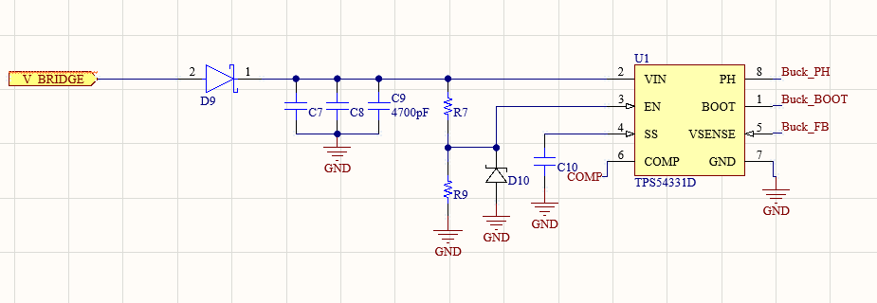
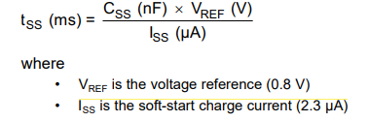
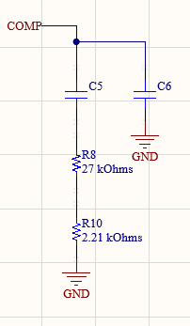
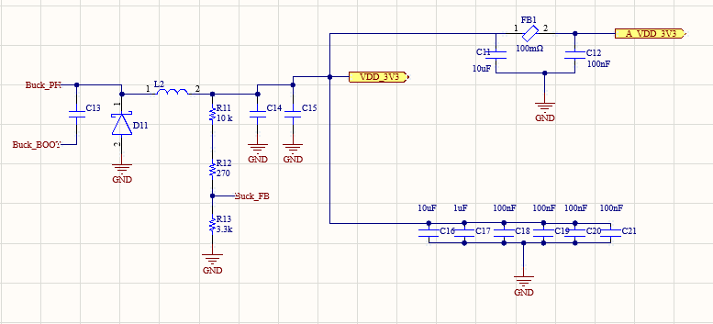

Datasheet örnek gösterim.

Motor Mosfetleri
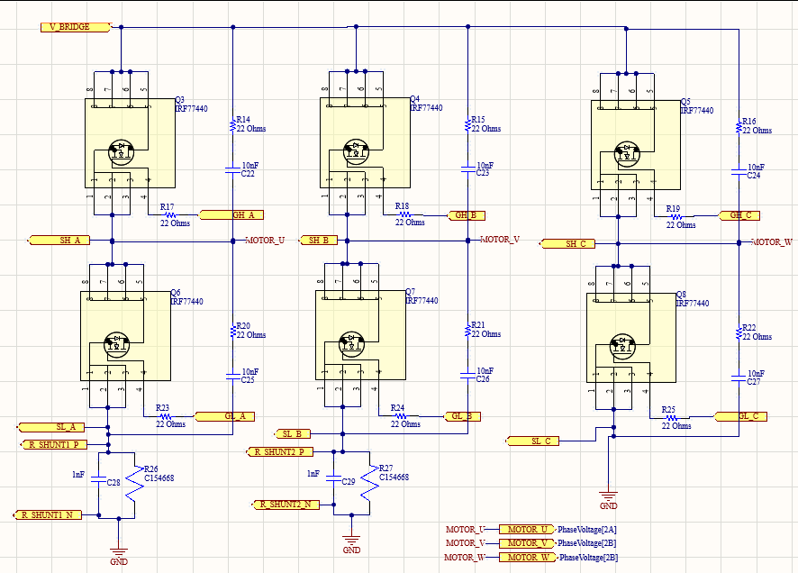
N-Kanal Mosfetler
Devremizde motorların düzgün çalışması ve sistemimizin verimli çalışması için Hem düşük Rdson Yani düşük Drain-Source direncine sahip hem de yüksek Id akımına sahip bir mosfet seçimi yaptım. 3 fazlı bir BLDC motorun sürülebilmesi için en az 6 adet mosfet kullanılması gerekli bunların 3 tanesi yüksek kenarı tetiklerken 3 tanesi de düşük kenarı tetikleyecektir. Örneğin U fazına gönderilen pwm sinyali işlenerek Yüksek kenar Q3 mosfetini açacak ve U fazına akım akacaktır, akan akım geri dönüşünü V fazından yapacağı için V fazının düşük kenar mosfeti olan Q7 mosfeti açılarak devresini tamamlayacaktır. Aynı şekilde V ve W fazları içinde aynı işlemler gerçekleşecektir. Fazlar üzerinden akan akımların hesaplanabilmesi için 2 fazın sonuna SENSE direnci ve paralel kapasitör ekleyerek kapasitör üzerindeki gerilimi okuyarak fazlar üzerindeki akımı görebileceğiz. V=IxR formülünden yola çıkarak ve SENSE direncinin düşük direnç değerine sahip olduğunu(0,1 Ohm) bildiğimiz için yüksek akım değerlerinde düşük gerilimler gözükeceği için okuma yapılabilecektir. 3 fazın toplam akımının 0 olacağını teorik olarak bildiğimiz için 2 fazın akımını bularak 3.fazın akımını İu+İv+İw=0 formülünden rahatlıkla bulabileceğiz. SENSE pinlerini akıllı motor sürücü entegremizin okuma pinlerine taşıyacağız. Çiftli Okuma hem yazılım hem de maliyet açısından en dengeli tasarım çeşididir.
Devre tasarımımda bypass edilmiş izoleli ve ters gerilim koruması yapılmış 12V gerilim Mosfetlere ve eş zamanlı olarak motorlara iletilmektedir. Şemada Görülen GH_x ler mosfetlerin yüksek taraflarını tetiklemekte GL_x ler ise düşük taraflarını tetiklemektedir. SH_x ler Yüksek kenar mosfetlerin çıkışlarından okuma alarak, SL_x ler ise düşük kenarlarından okuma alarak motor sürücüye iletmekte ve daha kaliteli PWM sinyali iletilmektedir.

Motor Sürücü
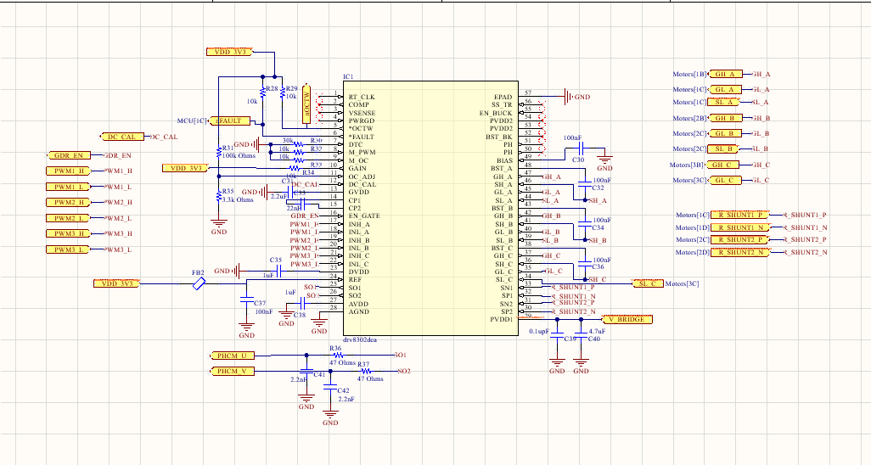
DRV8302DCA Akıllı Motor Sürücü Entegre | Datasheet Linki
Devremizde MCU' muz ile entegre bir şekilde çalışabilecek Mosfet sürücüleri belirlememiz gerekiyordu, bende literatür taramasının ardından her mosfet çifti için bir mosfet sürücüsü ( Gate Driver) kullanmak yerine 3 çift Mosfeti sürebilen ve aynı zamanda dahili akım okuma ve dönüştürme sensörü olan DRV8302 akıllı mosfet sürücü entegresini seçtim. Entegre Datasheet'ini incelediğimizde ayarlanabilir dead time süresi olması isterlerin karşılanması için biçilmiş kaftandı. Sürücümüzün DTC pini üzerinden ayarlanabilir dead time süresi vardır, 50ns ile 500ns arasında değişen değeri vardır. harici bir direnç yardımı ile toprağa bağlanarak süresi ayarlanabilir. 0-150k arasında direnç değerleriyle ayarlanabilir. Bizden istenen 100ns dead time için 30kOhm luk harici direnç takarak ayarlayabiliriz. | 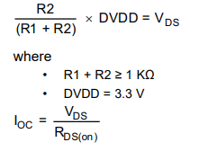
Entegremizin dahili kısa devre akım sensörü bulunmaktadır bu sensör mosfetler açıldığı anda Id akımını tespit edebilmek için Rds(on) değerini baz alır. Entegremizin OC_ADJ pinine bir gerilim bölücü direnç yardımıyla ve akacak akımı sınırlandırabilmek için ekstra direnç yardımı ile besleme yapabiliriz. Pinimizin çalışma prensibi gerilim bölücü devre dirençlerinin ayarlanmasıyla ayarlanabilir. kaç amper üzeri kısa devre olarak nitelendirilecekse o akım değeri baz alınarak Rds(on) değeriyle çarpılarak Vds değeri bulunur ve oradan da seçmemiz gereken direnç değerlerine ulaşabiliriz. Entegremizin sıcaklık ve hata sensör pinleri nOCTW ve nFAULT harici pull up pinleriyle beslenip MCU ya yönlendirilmelidir. Mode PWM pini yüksek seçilirse 3 PWM sinyali alabilir eğer düşük seçilirse 6PWM sinyali alabilir biz direnç ile gnd ye bağlayarak düşük modunu etkinleştirerek 6PWM sinyali almasını sağladık. OC pini ise aşırı akım koruma pinidir düşük mod seçilirse her döngüde akım kontrolü yapacak yüksek seçilirse kapalı olacaktır. biz düşük seçerek akım kontrolü yapmasını sağladık.
GAİN pini dahili akım kazanç pinlerinin seçilmesini sağlar. Biz kazanç pinimizi 3.3V ile besleyerek yüksek taraftan beslenmesini sağladık ve 40V/V değerinde kazançla çalışmasını istedik. DC CAL pini mikrodenetleyici ile kontrol edilebilir ve yüklerin yani motorların gücünü kesip açabilir. GVDD entegre içerisinde bulunan buck converter toprak pinidir bir kapasitör yardımı ile toprağa çekilmelidir. CP1 ve CP2 charge pinleridir aralarına bir seramik kapasitör koyularak bağlanmalıdır. EN_GATE pini Mosfetlerin gate bacakllarını ve akım kazanç amplifikatörlerini kontrol etmektedir, Mikrodenetleyici ile kontrol edilir. PWMx_H ve PWMx_L pinleri mikrodenetleyiciden gelen PWM sinyallerini okuyarak GH_x ve GL_x pinlerinden mosfetlere iletir. SO1 ve SO2 pinleri SNx ve SPx pinlerinden gelen sense voltajlarını okuyarak mikrodenetleyiciye iletir, gerilim dalgalanmasını önlemek için RC filtresi ile filtreleyerek işlemci pinlerine aktarırız.
GH_x ve GL_x pinleri mosfetlerin yüksek ve düşük kenarlarını tetiklemek için pwm sinyali gönderirken SL_x pinleri ise gönderilen sinyallerin kararlılığını kontrol ederek sürekli düzeltmeler yapar. SN_x ve SP_x pinleri SENSE dirençlerinden gelen voltaj değerlerini okuyarak fazlardaki akımları ölçebilirler.

Faz Voltajları
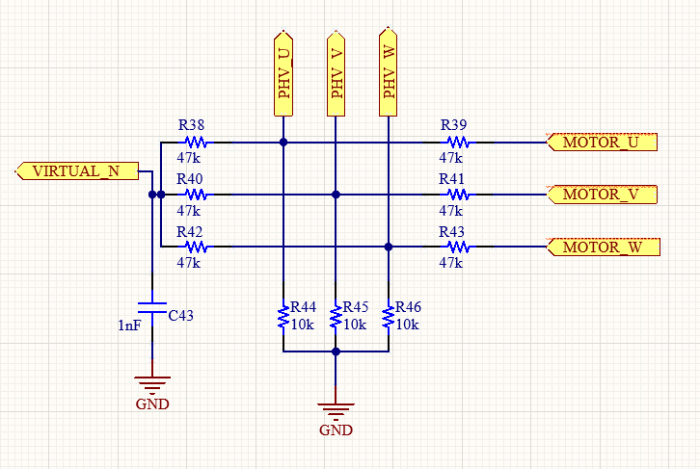
Faz Voltaj Takibi
Fazlarımızdaki voltajı tespit edip voltaj amplifikatörüne yönlendirebilmek ve aynı zamanda amplifikatörün girişlerini yakmamak için gerilim bölücü ve filtreleme kapasitörü yardımı ile her bir fazın girişlerinden amplifikatöre uzanan bacaklar çıkaracağız ve fazların nötr noktasına ulaşamadığımız için bir sanal nötr noktası oluşturacağız.

Zero Crossing
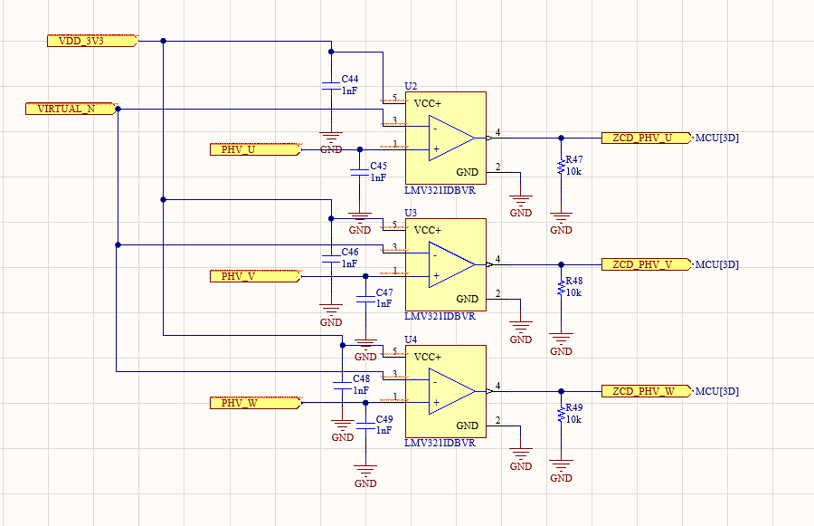
0 GEÇİŞ DEDEKTÖRÜ
Devremizde bulunan motorların faz voltajlarının takibi ve 6 adımlı BLDC motor komütasyon sürüşü için 0 geçiş dedektörü kullandık. 0 geçiş dedektörümüz sinüs dalgasını referans değere göre kare dalgaya dönüştürmeye yarayan bir devredir. Öncelikli olarak besleme noktalarını 3.3V ile besleyip, eviren girişlerini oluşturduğumuz sanal nötr ile beslerken evirmeyen girişlerini fazlarımızdan gelen voltaj sinyalleriyle besliyoruz. 0 geçiş opamp karakteristiği gereği girilen girişleri referans voltajına göre kare dalgaya dönüştürmektedir. besleme voltajını kapasitör ile filtrelerken çıkış hattını pull down direnç ile Mikrodenetleyicimize iletiyoruz.

DC Voltaj ve Akım
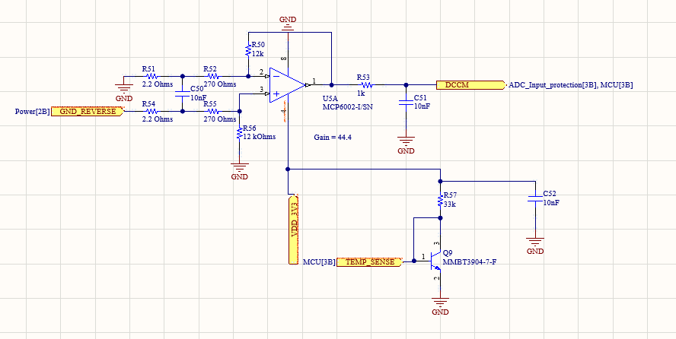
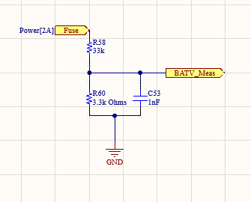
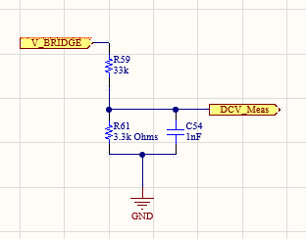
DC AKIM ÖLÇÜMÜ& SICAKLIK SENSÖRÜ | BATARYA VOLTAJI | SİSTEM VOLTAJI
Devremizdeki toplam akım miktarını ölçmek ve okuyabilmek için hem ana GND hattımızdan hem de Korumalı GND hattımızdan referans değerleri alarak bir Opamp entegresinden geçirerek Mikrodenetleyicimizin okuyabileceği bir değer haline getirerek Mikrodenetleyicimize yönlendiriyoruz. Aynı zamanda sistem sıcaklığının takibi için bir BJT transistör kullandım ve girişine 33k lık direnç koyarak akımı 100uA e sınırlandırdım buda BJT de 2mV/C lik bir hareketlilik yapacak yani üzerindeki gerilimi ölçerek sıcaklık tespiti yapabileceğiz, böylelikle yüksek ısılarda devrenin yanmasını engelleyebileceğiz. | Devremize giren güç kaynağının voltajını sürekli kontrol edebilmek için sigortamız üzerinden paralel bir hat çekerek ve bu hattı gerilim bölücüler kullanarak 12v gerilimi 1.1v gerilime dönüştürerek Mikrodenetleyicimize aktarıyoruz. | Batarya voltajına ek olarak sistemimiz üzerinde dolaşan voltajın hesabı ve takibini yapabilmek için bypass edilmiş voltajımızı gerilim bölücü devremiz ile tekrar Mikrodenetleyicimize aktarıyoruz.

ADC giriş korumaları
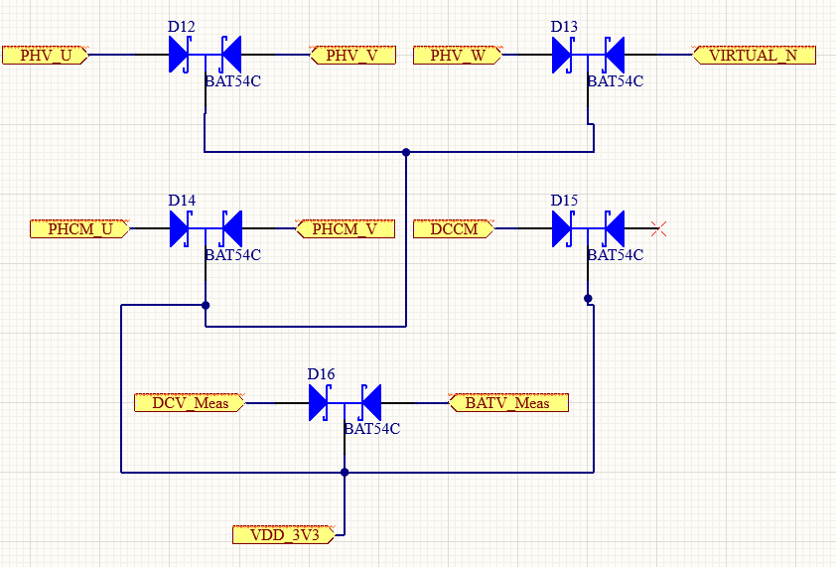
ADC giriş korumaları için Schottky Barrier diyot
Devremizde Mikrodenetleyicimizin ADC pinlerine gelen hatların voltajlarının sınırlandırılması ve Mikrodenetleyicimizin aşırı voltajdan zarar görmemesi için giriş pinlerini schottky bariyer diyot ile maksimum 3.3v a sınırlıyoruz. Böylelikle oluşabilecek fazla voltaj zararından kurtulmuş oluyoruz.

Mikrodenetleyici
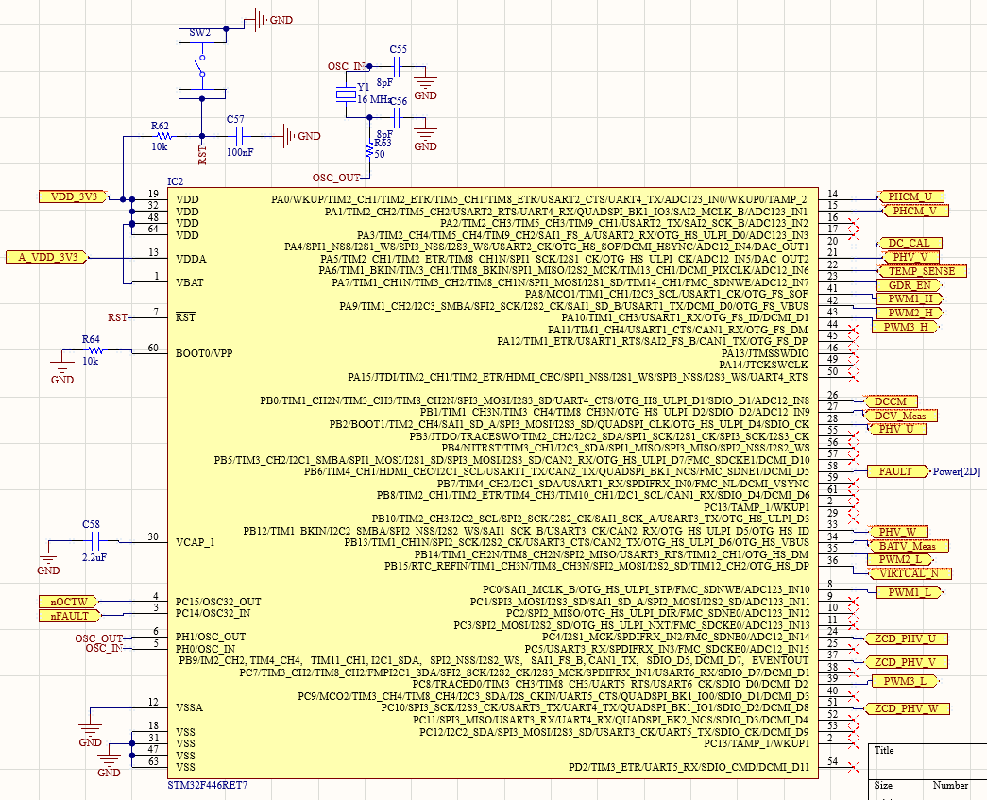
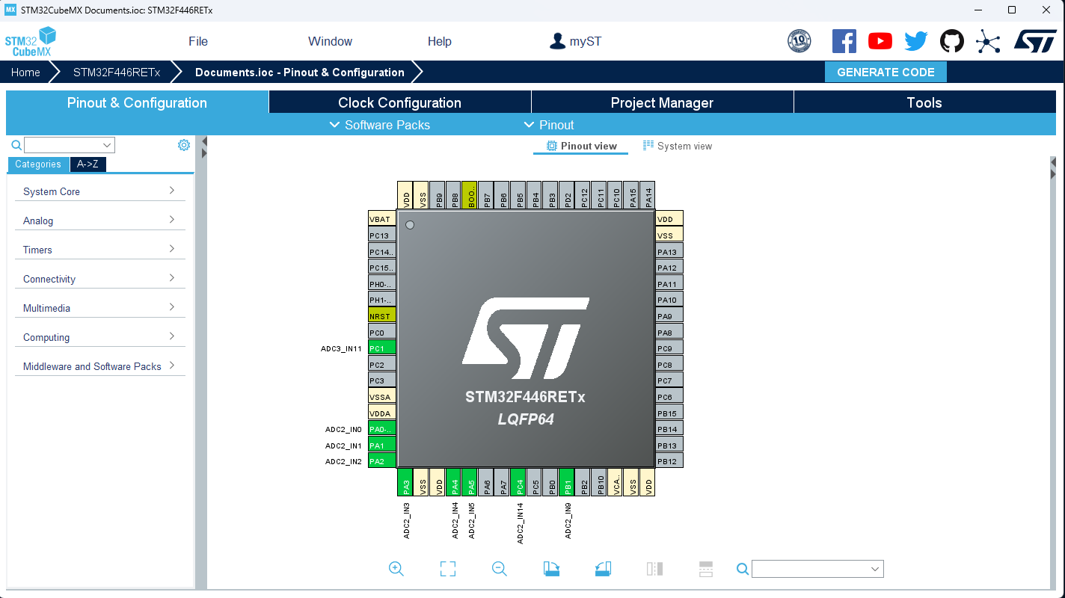
STM32F446RET7 | Datasheet Link
İsterler doğrultusunda seçmiş olduğumuz mikrodenetleyicimizin giriş çıkış pin konfigürasyonunu StmCubeIde üzerinden yapılandırdım. İşlemci osilatörü olarak 16Mhz kristal osilatör seçtim. Osilatör kapasitör değerleri ayarlama konusunda CL1=CL2=(Osilatör kapasitansı - Cstray(Boş kapasitans) x 2 özetle seçtiğim osilatörün kapasitansı 8pF olduğuna göre ve boş kapasitansı 4pF kabul ettiğimizde 8-4=4x2=8pF lık kapasitörler ekleyeceğimi hesapladım. Mikrodenetleyicimde 32.768kHz lik osilatörden kullanmadım o pin girişlerini nOCTW ve nFAULT olarak ayarladım sıcaklık sensörü ve hata sensörünün bağlantılarıyla değiştirdim. RST pini sistem resetlememiz için switch yardımıyla enerji toprağa akıtılıyor ve sistem resetleniyor. PHCM_x pinlerinden motor sürücümüzden gelen faz akımlarının değerleri okunmaktadır. DC_CAL pini motor sürücümüzün yük akımlarının kontrol edildiği pindir bu pin ile motor akımları kontrol edilmektedir. PHV_x pinleri fazlarımızdan gelen ham voltaj bilgilerini içermektedir. TEMP_SENSE sistemimizin ısı değerini takip edeceğimiz pindir.
GDR_EN pinimiz motor sürücümüzü ve akım amplifikatörünü mikrodenetleyicimizden kontrol edebileceğimiz pindir. PWM pinleri mikrodenetleyicimizden motor sürücümüze PWM sinyallerinin iletildiği pinlerdir. DCCM sistem üzerinden akan akımın okunduğu pindir, DCV_Meas ve BATV_Meas pinleri sistem voltajını ve batarya voltajını takip ettiğimiz pinlerdir. ZCD_PHW_x pinlerimiz 0 geçiş dedektöründen geçirilmiş modifiye faz sinyalleridir. BOOT0 pini dirençle toprağa çekilmiştir. VCAP harici depolama pinidir kapasitörle toprağa çekilmiştir.

PCB Görselleri
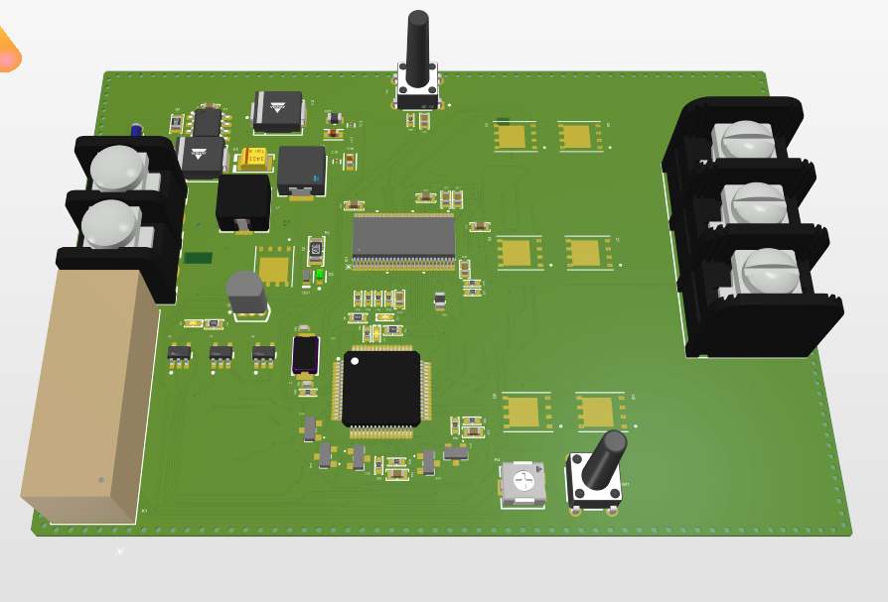
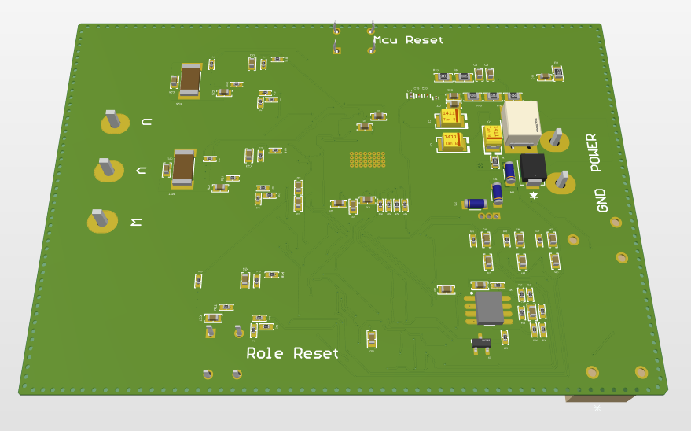

Ön yüzden 3 boyutlu görünüm | Arka yüzden 3 boyutlu görünüm

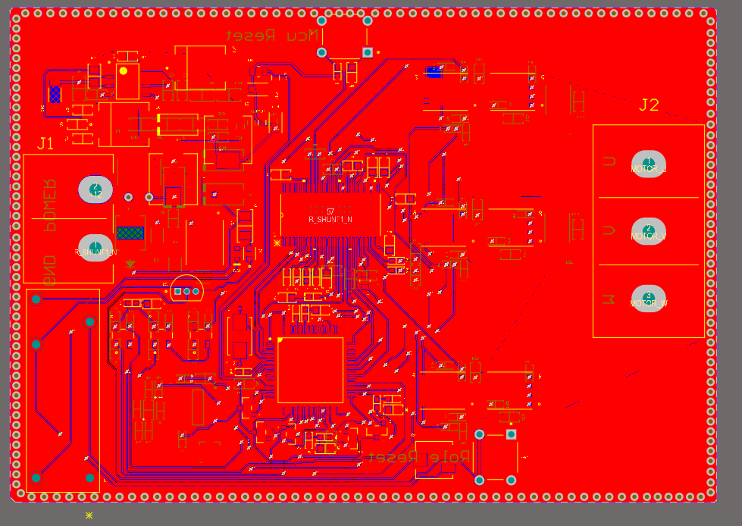
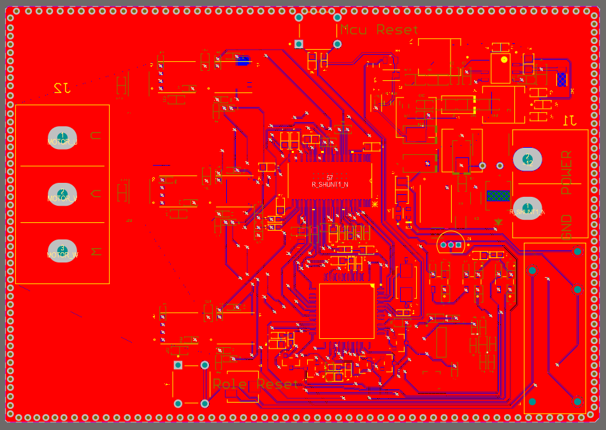

Ön yüzden 2 boyutlu görünüm | Arka yüzden 2 boyutlu görünüm
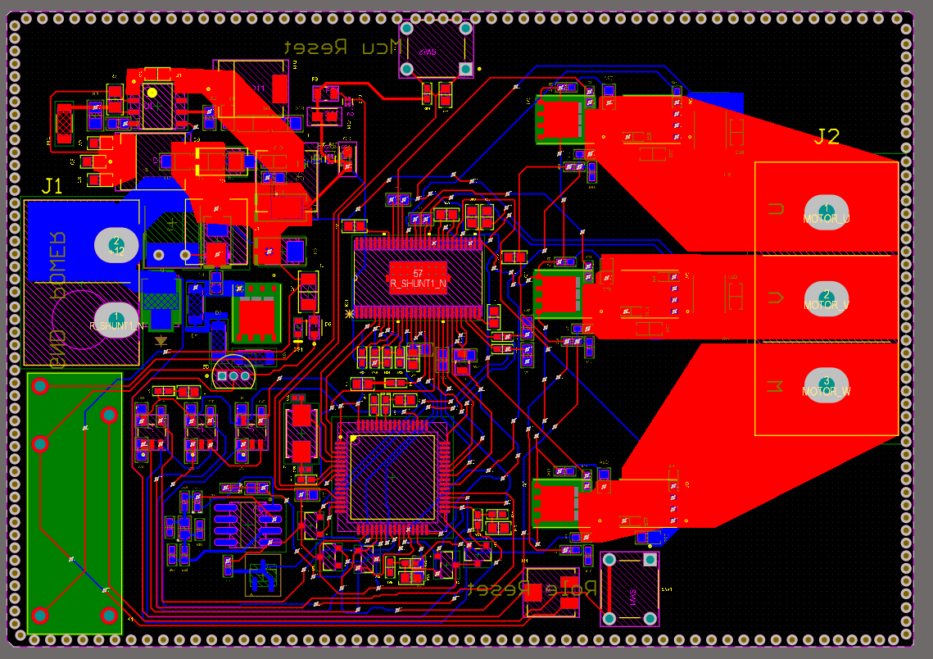

Ön yüzden poligonsuz görünüm

Şematik Görselleri
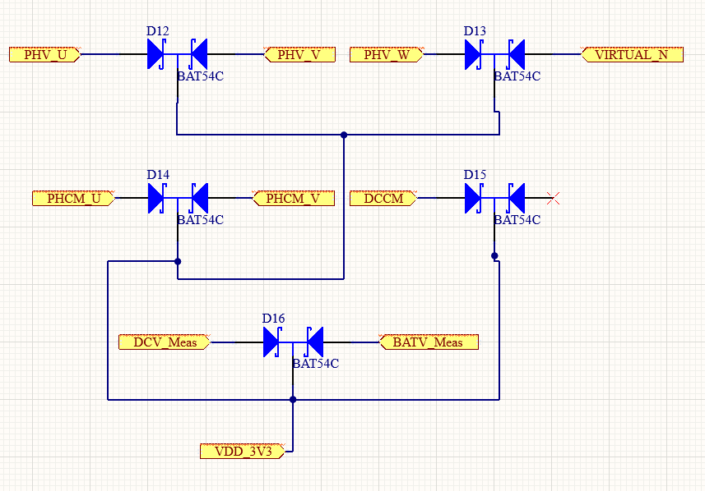
ANA SAYFA ŞEMATİK GÖRÜNTÜSÜ | DC-DC 12V-3.3V BUCK DÖNÜŞTÜRÜCÜ ŞEMATİK GÖRÜNTÜSÜ

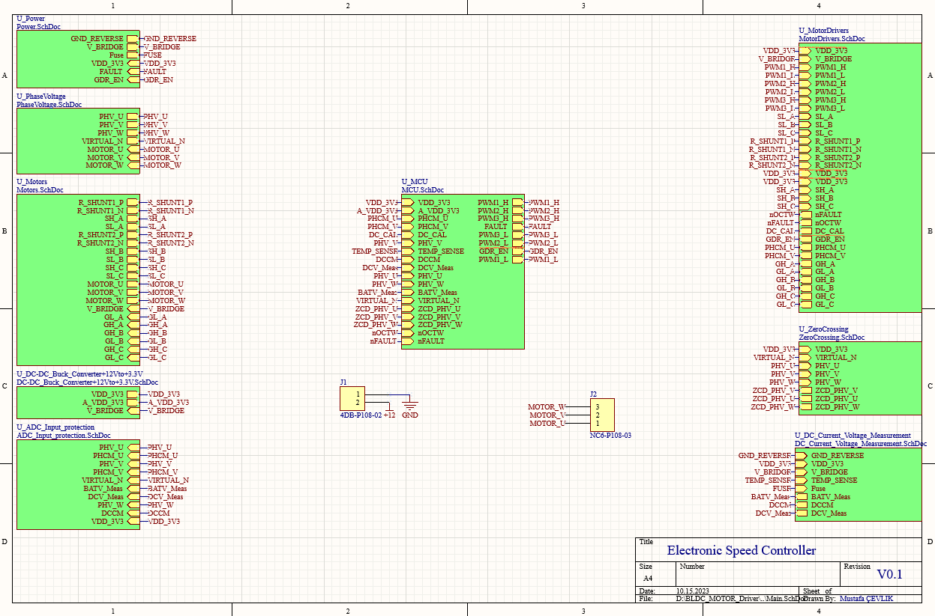
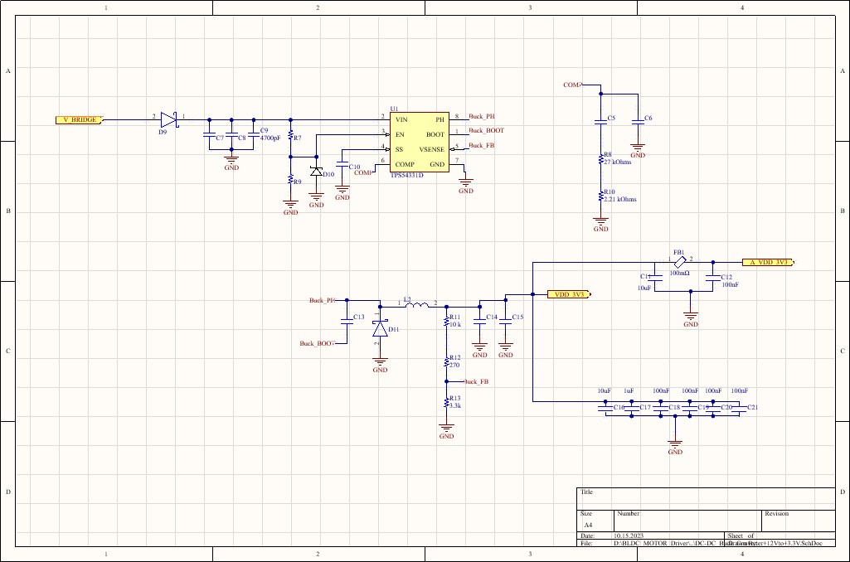

POWER ŞEMATİK GÖRSELİ | MOTOR MOSFETLERİ ŞEMATİK GÖRÜNTÜSÜ

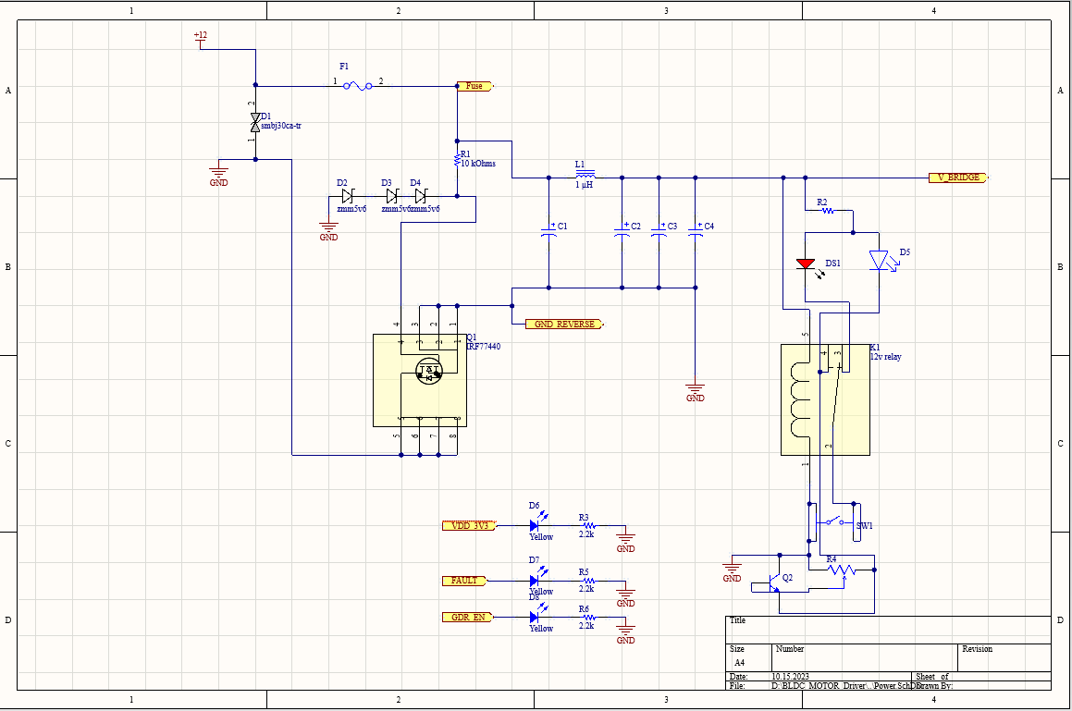
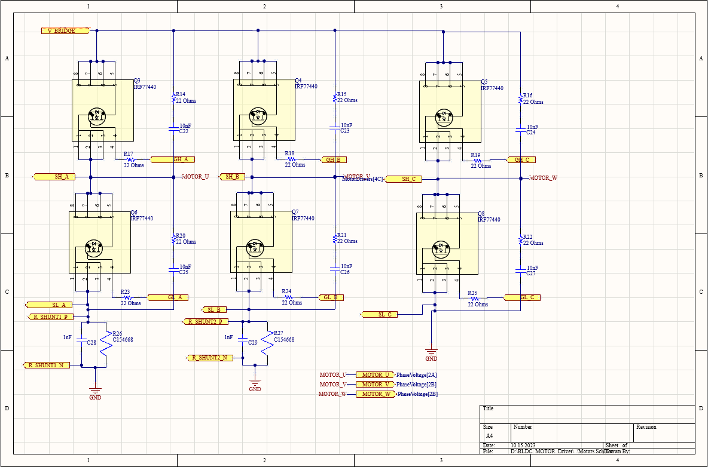

MOTOR SÜRÜCÜ ŞEMATİK GÖRÜNTÜ | FAZ VOLTAJLARI VE 0 GEÇİŞ DEDEKTÖRÜ

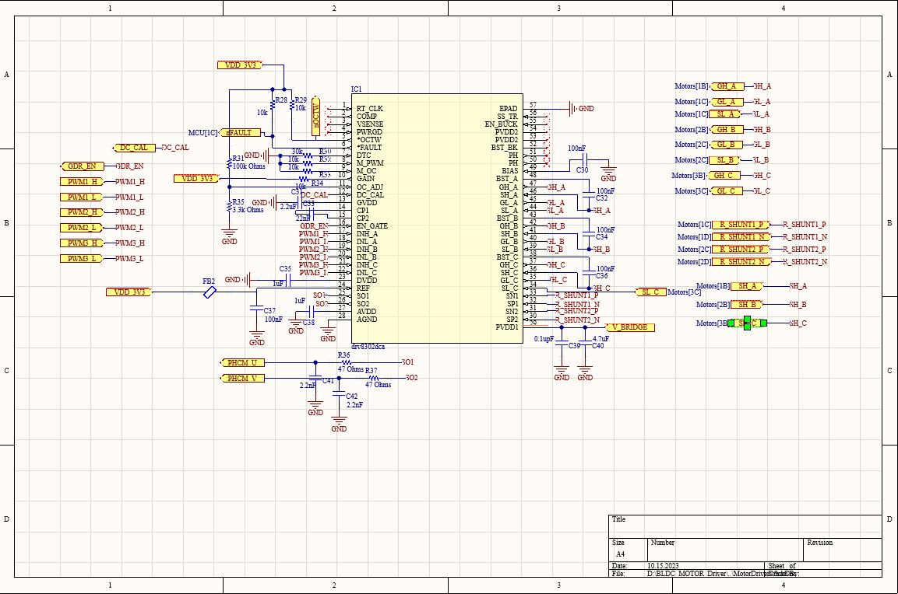

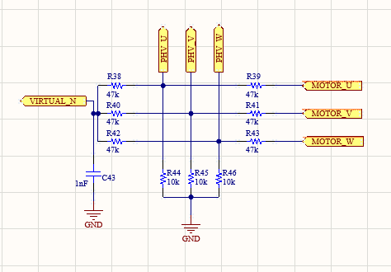
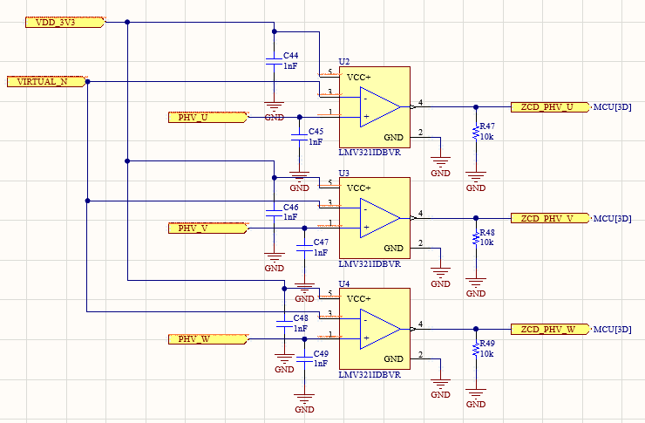

 | DC AKIM , BATARYA VOLTAJI VE DC VOLTAJ ÖLÇÜMLERİ
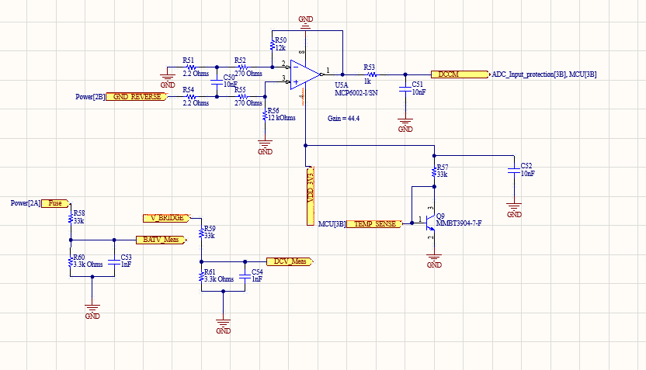

MİKRODENETLEYİCİ ŞEMATİĞİ

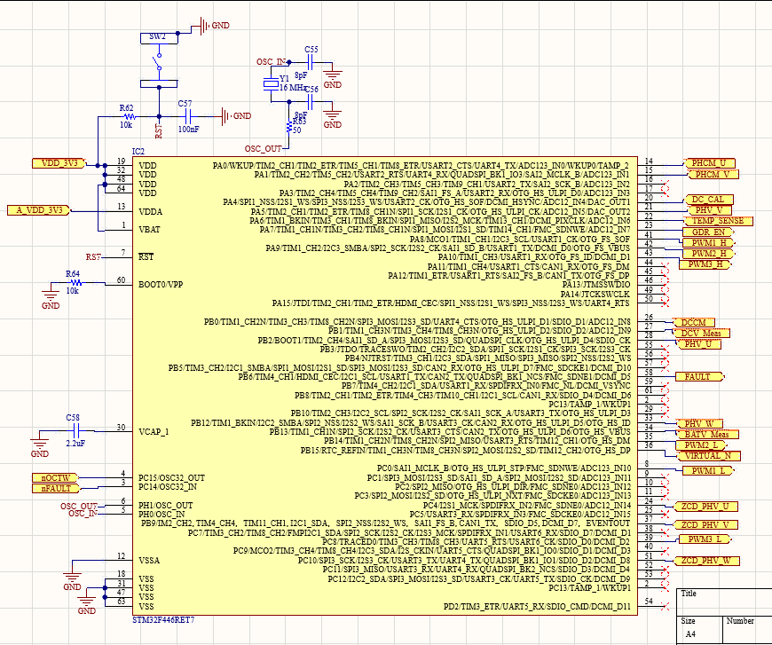

 | ADC GİRİŞ KORUMALARI

